3-2ベニバナウォーク案内図
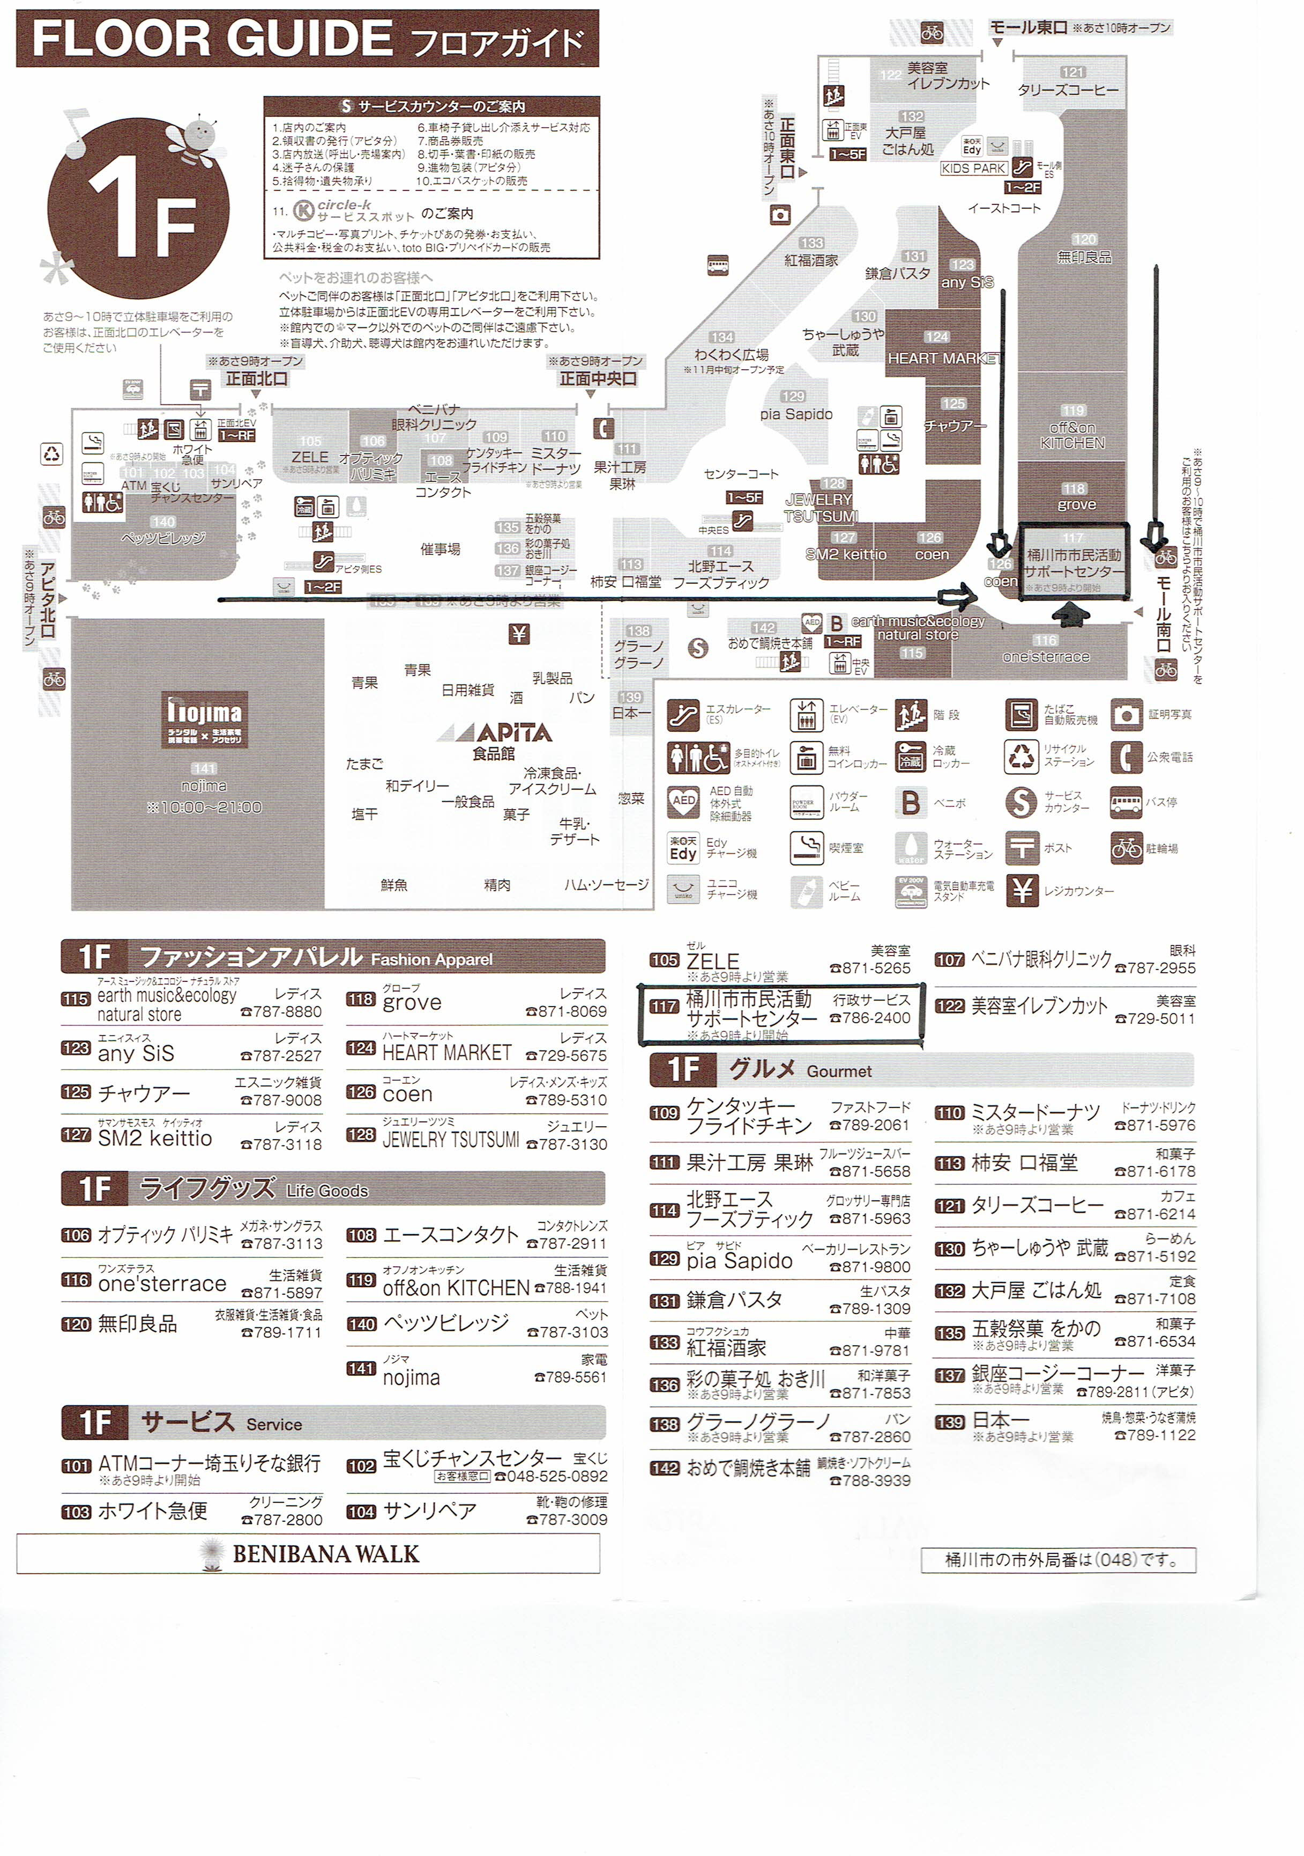

桶川市市民活動サポートセンター：
ベニバナウォーク内、南西隅。Nojima、APITAの正面に向かい、左奥。
モール南口より入るとすぐ。
３階以上の駐車場に車を止めて、中央エレベータを利用すれば、右側すぐ。

⑨秋申込書
⑨ |  |  |  |  |  | 平成 | 29 |  | 年度桶川市民秋季ソフトボール大会

参加申込書

 |  |  |  |  |  |  |  |  |  |  |  |  |  |  |  | 2017-08-19
 | 桶川市ソフトボール連盟
 | 会長 | 半田 国雄 |  |  |  |  |  |  |  | 様

 |  |  | 平成 | 29 |  | 年度桶川市民秋季ソフトボール大会に、参加申し込みいたします。（参加費5,000円）

 |  |  |  | チーム名

 |  |  |  | 代表者氏名

 |  |  |  | 代表者住所

 |  |  |  | 電話番号

 |  |  |  | 携帯電話

 |  |  |  | 構成人員 |  |  |  |  |  |  |  | 名

 |  |  |  |  |  |  |  |  |  |  | 領 収 書

 |  |  |  |  |  |  |  |  |  |  |  |  | 様
 |  |  | チーム名を記入しておいて下さい。
金5,000円也

 |  |  | 但し、平成 |  |  |  |  | 29 | 年度桶川市民秋季ソフトボール大会参加費として

 |  |  |  |  | 2017-08-19

 |  |  |  |  |  |  |  |  |  |  |  |  |  | 桶川市ソフトボール連盟
 |  |  |  |  |  |  |  |  |  |  |  |  |  | 会長 | 半田 国雄

18.⑦シニア登録・申込
⑦ |  |  |  |  |  |  |  |  |  | 平成 | 29 |  | 年度桶川市シニア大会

チーム登録兼参加申込書

 |  |  |  |  |  |  |  |  |  |  |  |  |  |  |  |  |  | 2017-08-12
 | 桶川市ソフトボール連盟
 | 会長 | 半田 国雄 |  |  |  |  |  |  |  | 様

 |  |  |  | 平成 | 29 |  | 年度桶川市ソフトボール連盟にチーム登録するとともに、
 |  |  | シニア大会に、参加申し込みいたします。（参加費8,000円）

 |  |  |  |  | チーム名

 |  |  |  |  | 代表者氏名

 |  |  |  |  | 代表者住所

 |  |  |  |  | 電話番号

 |  |  |  |  | 携帯電話（可能な限り）

 |  |  |  |  | 構成人員 |  |  |  |  |  |  |  |  | 名

 |  |  |  |  |  |  |  |  |  |  |  | 領 収 証

 |  |  |  |  |  |  |  |  |  |  |  |  |  |  | 様
 |  |  |  | チーム名を記入しておいて下さい。
金8,000円也

 |  |  |  | 但し、平成 |  |  |  | 29 | 年度桶川市シニア大会参加費として

 |  |  |  |  |  | 2017-08-12

 |  |  |  |  |  |  |  |  |  |  |  |  |  |  |  | 桶川市ソフトボール連盟
 |  |  |  |  |  |  |  |  |  |  |  |  |  |  |  | 会長 | 半田 国雄

